상품제안서
오코텍스 인증 쥬트 샤이백 | 상품코드: F15960

 |  |  |  |  |  |  | 02-412-0044 | www.easy1.co.kr
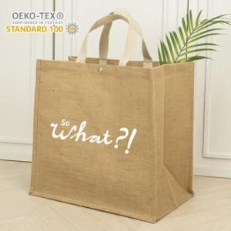

【상세/제작정보】 | 내츄럴한 느낌의 화이트 쥬트소재 에코백

【인쇄/포장옵션】 | 실크 / 포장불가능

【공급단가】 | 수량 | 200~ | 500~ | 1,000~ | 3,000~ | 5,000~
*VAT별도 | 단가 | 4,030원 | 3,830원 | 3,740원 | 3,640원 | 3,580원

【상품 URL】 | https://dev.easy1.co.kr:443/src/goods_detail.php?gdno=15960

